信頼区間z
母分散が分かっている場合（レアケース）
No. | 都道府県 | 全スクリーン数
1 | 兵庫 | 126
2 | 大阪 | 224
3 | 奈良 | 34
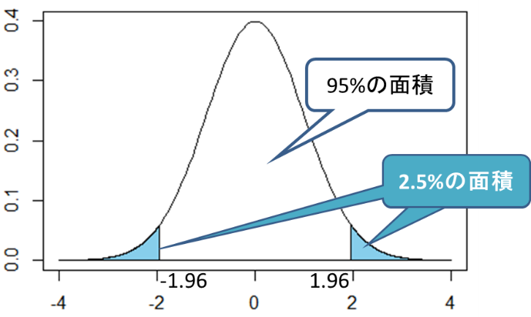
4 | 岩手 | 25
5 | 千葉 | 199
6 | 茨城 | 89
7 | 福岡 | 178
8 | 山梨 | 14
9 | 滋賀 | 38
10 | 鳥取 | 11
 | 標本平均 | 93.8
母分散 | σ^2 | 5560
標準誤差 | √(σ^2/n) | 23.580
 | z(95%) | 1.96
 | x_ - μ | 46.2

 | μ> | 47.6
 | μ< | 140.0

母平均の区間推定では「95%信頼区間（95％CI）」を求めることが多いですが、
これは「母集団から標本を取ってきて、その標本平均から母平均の95%信頼区間を求める、
という作業を100回やったときに、97回はその区間の中に母平均が含まれる」ということを意味します。

100 | n
 | 標本平均 | 172
 | σ^2 | 30.25
 | √(σ^2/n) | 0.550
 | z(95%) | 1.96
 | x_ - μ | 1.1

 | μ> | 170.9
 | μ< | 173.1

100 | n
 | 標本平均 | 67
 | σ^2 | 81
 | √(σ^2/n) | 0.900
 | z(90%) | 1.64
 | x_ - μ | 1.5

 | μ> | 65.5
 | μ< | 68.5

100 | n
 | 標本平均 | 49
 | σ^2 | 36
 | √(σ^2/n) | 0.600
 | z(99%) | 2.58
 | x_ - μ | 1.5

 | μ> | 47.5
 | μ< | 50.5

信頼区間t
母分散が分かっている場合（レアケース）
No. | 部品Aの重さ (g) | Ai-x_ | (Ai-x_)^2
1 | 100.2 | 0.17 | 0.0289
2 | 101.5 | 1.47 | 2.1609
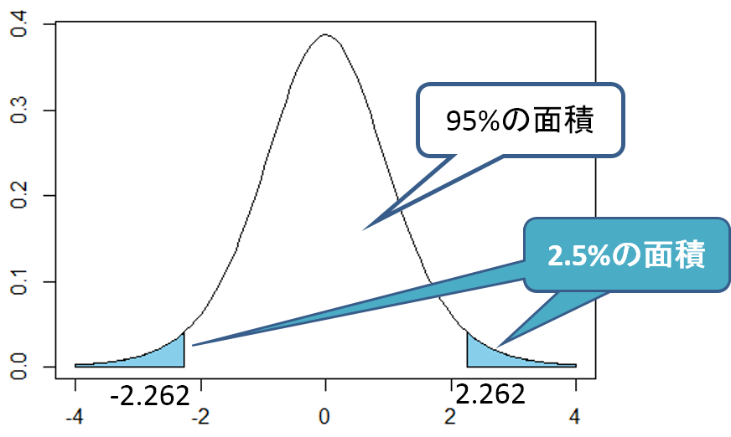
3 | 98 | -2.03 | 4.1209
4 | 100.1 | 0.07 | 0.0049
5 | 100.9 | 0.87 | 0.7569
6 | 99.6 | -0.43 | 0.1849
7 | 98.6 | -1.43 | 2.0449
8 | 102.1 | 2.07 | 4.2849
9 | 101.4 | 1.37 | 1.8769
10 | 97.9 | -2.13 | 4.5369
標本平均 | 100.03 | Σ | 20.001
 | 不偏分散 | s^2 | 2.22 | =Σ/(n-1)
 | 標準誤差 | √(s^2/n) | 0.471
 |  | t(95%) | 2.262 | 表より
 |  | x_ - μ | 1.07

 |  | μ> | 98.96
 |  | μ< | 101.10

母平均の区間推定では「95%信頼区間（95％CI）」を求めることが多いですが、
これは「母集団から標本を取ってきて、その標本平均から母平均の95%信頼区間を求める、 |  |  |  |  | 母平均の差の信頼区間
という作業を100回やったときに、97回はその区間の中に母平均が含まれる」ということを意味します。 |  |  |  |  | ■対応があるデータの場合
 |  |  |  |  | 平均値

1 | 80 | -1 | 1
2 | 95 | 14 | 196
3 | 60 | -21 | 441 |  | ■対応がないデータの場合
4 | 70 | -11 | 121 |  | 不偏分散
5 | 100 | 19 | 361
標本平均 | 81 | Σ | 1120
 | 不偏分散 | s^2 | 280.00
 | 標準誤差 | √(s^2/n) | 7.483 |  | 平均値
 |  | t(95%) | 2.776
 |  | x_ - μ | 20.77

 |  | μ> | 60.23
 |  | μ< | 101.77

片側t検定
 | 補習前（点） | 補習後（点） | 差 | x_-x | (x_-x)^2
1 | 97 | 98 | 1 | 4.25 | 18.06 |  | 1 | 仮説
2 | 69 | 46 | -23 | 28.25 | 798.06 |  |  | 帰無仮説H0 | 補修前後で平均点に差がない
3 | 90 | 78 | -12 | 17.25 | 297.56 |  |  | 対立仮設H1 | 補修後に平均点が上がった
4 | 65 | 76 | 11 | -5.75 | 33.06
5 | 47 | 59 | 12 | -6.75 | 45.56 |  | 2 | 有意水準を設定
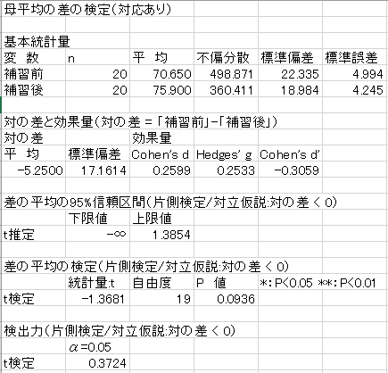
6 | 20 | 32 | 12 | -6.75 | 45.56 |  |  | α= | 0.05
7 | 89 | 65 | -24 | 29.25 | 855.56
8 | 98 | 70 | -28 | 33.25 | 1105.56 |  | 3 | 適切な検定統計量を決める
9 | 100 | 100 | 0 | 5.25 | 27.56 |  |  | 不偏分散s^2 | 294.51
10 | 83 | 92 | 9 | -3.75 | 14.06 |  |  | 標本平均x_ | 5.25
11 | 66 | 89 | 23 | -17.75 | 315.06 |  |  | 差の母平均μ | 0 | （仮定）
12 | 77 | 71 | -6 | 11.25 | 126.56 |  |  | サンプル数n | 20
13 | 29 | 55 | 26 | -20.75 | 430.56 |  |  | t | 1.3681
14 | 87 | 100 | 13 | -7.75 | 60.06
15 | 52 | 67 | 15 | -9.75 | 95.06 |  | 4 | 棄却ルール | t分布（片側検定）
16 | 50 | 65 | 15 | -9.75 | 95.06 |  |  | 自由度 | 19
17 | 81 | 86 | 5 | 0.25 | 0.06 |  |  | t[0.05](19) | 1.729
18 | 80 | 79 | -1 | 6.25 | 39.06
19 | 60 | 96 | 36 | -30.75 | 945.56 |  | 5 | 結論
20 | 73 | 94 | 21 | -15.75 | 248.06 |  |  | |t |- |t[0.05](19)| | -0.3609 | < 0 → | 棄却されない
合計 | 1413 | 1518 | 105 | 0 | 5595.75
平均 | 70.65 | 75.9 | 5.25 | 標本分散 | 279.79
 | 21.769875976 | 18.503783397 | 16.726849674 | 不偏分散 | 294.51 | s^2

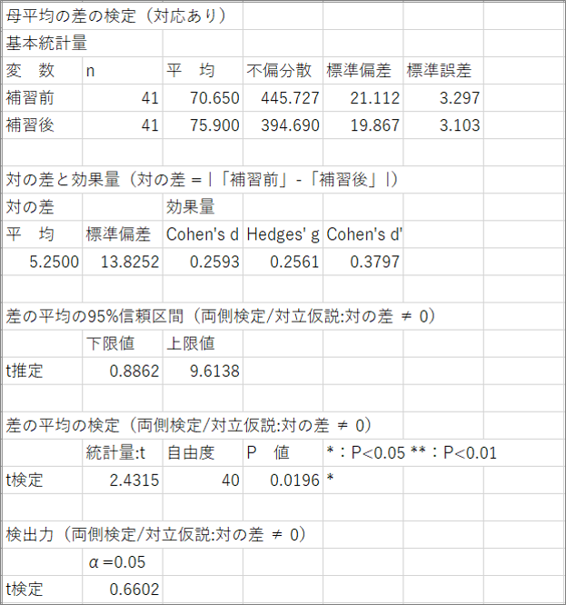
 | 補習前（点） | 補習後（点） | 差 | x_-x | (x_-x)^2
1 | 97 | 98 | 1 | 4.25 | 18.06 |  | 1 | 仮説 |  |  |  | なぜ両側検定か？？？
2 | 46 | 69 | 23 | -17.75 | 315.06 |  |  | 帰無仮説H0 | 補修前後で平均点に差がない
3 | 90 | 78 | -12 | 17.25 | 297.56 |  |  | 対立仮設H1 | 補修後に平均点が上がった
4 | 65 | 76 | 11 | -5.75 | 33.06
5 | 47 | 59 | 12 | -6.75 | 45.56 |  | 2 | 有意水準を設定
6 | 20 | 32 | 12 | -6.75 | 45.56 |  |  | α= | 0.05
7 | 89 | 65 | -24 | 29.25 | 855.56
8 | 98 | 70 | -28 | 33.25 | 1105.56 |  | 3 | 適切な検定統計量を決める
9 | 100 | 100 | 0 | 5.25 | 27.56 |  |  | 不偏分散s^2 | 105.06
10 | 83 | 92 | 9 | -3.75 | 14.06 |  |  | 標本平均x_ | 5.25
11 | 66 | 89 | 23 | -17.75 | 315.06 |  |  | 差の母平均μ | 0 | （仮定）
12 | 77 | 71 | -6 | 11.25 | 126.56 |  |  | サンプル数n | 40
13 | 29 | 55 | 26 | -20.75 | 430.56 |  |  | t | 3.2394
14 | 87 | 100 | 13 | -7.75 | 60.06
15 | 52 | 67 | 15 | -9.75 | 95.06 |  | 4 | 棄却ルール | t分布（片側検定）
16 | 50 | 65 | 15 | -9.75 | 95.06 |  |  | 自由度 | 39
17 | 81 | 86 | 5 | 0.25 | 0.06 |  |  | t[0.05](39) | 1.685
18 | 80 | 79 | -1 | 6.25 | 39.06
19 | 60 | 96 | 36 | -30.75 | 945.56 |  | 5 | 結論
20 | 73 | 94 | 21 | -15.75 | 248.06 |  |  | |t |- |t[0.05](19)| | 1.5544 | > 0 → | 棄却
21 | 81 | 86 | 5 | 0.25 | 0.06
22 | 32 | 34 | 2 | 3.25 | 10.56
23 | 56 | 51 | -5 | 10.25 | 105.06
24 | 74 | 97 | 23 | -17.75 | 315.06
25 | 85 | 96 | 11 | -5.75 | 33.06
26 | 93 | 99 | 6 | -0.75 | 0.56
27 | 95 | 97 | 2 | 3.25 | 10.56
28 | 52 | 62 | 10 | -4.75 | 22.56
29 | 94 | 98 | 4 | 1.25 | 1.56
30 | 44 | 41 | -3 | 8.25 | 68.06
31 | 78 | 73 | -5 | 10.25 | 105.06
32 | 100 | 98 | -2 | 7.25 | 52.56
33 | 40 | 41 | 1 | 4.25 | 18.06
34 | 68 | 60 | -8 | 13.25 | 175.56
35 | 77 | 59 | -18 | 23.25 | 540.56
36 | 99 | 99 | 0 | 5.25 | 27.56
37 | 65 | 67 | 2 | 3.25 | 10.56
38 | 65 | 58 | -7 | 12.25 | 150.06
39 | 58 | 93 | 35 | -29.75 | 885.06
40 | 80 | 86 | 6 | -0.75 | 0.56
合計 | 2826 | 3036 | 210 |  | 7645.50
平均 | 70.65 | 75.9 | 5.25 | 標本分散 | 191.14
σ | 21.112259472 | 19.866806487 |  | 不偏分散 | 196.04 | s^2

toi43U
「統計学演習」テキスト |  |  | http://www.math.s.chiba-u.ac.jp/~yasuda/statEN2/statENSYU.html

問 1.1 | ref:1.(4)
 | 年齢 | 8-12 | 13-20 | 21-60 | 61-64
 | 人数 | 9 | 22 | 35 | 14 | 80

 | 年齢範囲 | [8-13) | [13-21) | [21-61) | [61-65) |  | ave
 | 代表値a | 10.5 | 17 | 41 | 63 |  | 34.8
 | x 人数n | 94.5 | 374 | 1435 | 882 | 2785.5

 | a-ave | -24.3 | -17.8 | 6.2 | 28.2
 | ^ 2 | 591.4 | 317.5 | 38.2 | 794.2 | s^2 | SD
 | x n | 5322.6 | 6985.2 | 1337.3 | 11118.6 | 309.5 | 17.6

問 1.2 | ref:1.(6)
 | 1 | 6 |  | -9
 | 2 | 8 |  | 6
 | 3 | 8 |  | 6
 | 4 | 10 |  | 6
 | 5 | 21 |  | 8
 | 6 | 6 |  | 8
 | 7 | 6 |  | 10
 | 8 | -9 |  | 21
 | ave | 7 | median | 7

問 1.3
 | 値a | 110 | 120 | 130 | 140 | 150 | 計
 | 度数n | 2 | 6 | 3 | 7 | 2 | 20
 |  |  |  |  |  |  |  | ave
 | 値 x 度数 | 220 | 720 | 390 | 980 | 300 | 2610 | 130.5
 | a - ave | -20.5 | -10.5 | -0.5 | 9.5 | 19.5
 | ^ 2 | 420.3 | 110.3 | 0.3 | 90.3 | 380.3 | s ^ 2 | SD
 | x n | 840.5 | 661.5 | 0.8 | 631.8 | 760.5 | 144.8 | 12.0

問 1.4
 |  | A | B | A + B |  |  |  | A | x-ave | ^2 | B | x-ave | ^2 | A + B | x-ave | ^2
 | n | 4 | 6 | 10 |  |  |  | 5 | 0 | 0 | 7 | 0 | 0 | 5 | -1.2 | 1.44
 | Σx | 20 | 42 | 62 |  |  |  | 5 | 0 | 0 | 7 | 0 | 0 | 5 | -1.2 | 1.44
 | ave | 5 | 7 | 6.2 |  |  |  | 7 | 2 | 4 | 9 | 2 | 4 | 7 | 0.8 | 0.64
 | n*ave^2 | 100 | 294 | 384.4 |  |  |  | 3 | -2 | 4 | 5 | -2 | 4 | 3 | -3.2 | 10.24
 | n*s^2 | 8 | 18 | 35.6 | Σxi ^2- n*ave^2 |  |  | 5 |  | 8 | 9.23607 | 2.23607 | 5.0000090449 | 7 | 0.8 | 0.64
 | Σxi ^2 | 108 | 312 | 420 |  |  |  |  | s^2=var | 2 | 4.76393 | -2.23607 | 5.0000090449 | 7 | 0.8 | 0.64
 | s^2 | 2 | 3 | 3.56 |  |  |  |  |  |  | 7 |  | 18.00001809 | 9 | 2.8 | 7.84
 |  |  |  |  |  |  |  |  |  |  |  | s^2=var | 3.000003015 | 5 | -1.2 | 1.44
 |  |  |  |  |  |  |  |  |  |  |  |  |  | 9.23607 | 3.03607 | 9.2177210449
 |  |  |  |  |  |  |  |  |  |  |  |  |  | 4.76393 | -1.43607 | 2.0622970449
 |  |  |  |  |  |  |  |  |  |  |  |  | ave | 6.2 |  | 35.60001809
 |  |  |  |  |  |  |  |  |  |  |  |  |  |  | s^2=var | 3.560001809

note
147 | 2.9
56 | 6.7
49 | 3.5
76 | 4.2
56 | 4.8
49 | 4.4
94 | 5.6

4239

